상품제안서
15cm 빅팬 7엽날개 안전망 착탈식 휴대용선풍기 F36 | 상품코드: F32767

 |  |  |  |  |  |  | 02-412-0044 | www.easy1.co.kr
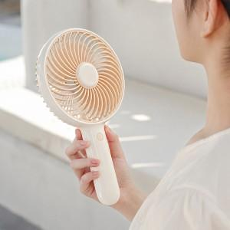

【상세/제작정보】

【인쇄/포장옵션】 | 레이저, 스티커 / 시판박스

【공급단가】 | 수량 | 50~ | 100~ | 300~ | 500~ | 1,000~
*VAT별도 | 단가 | 13,370원 | 13,160원 | 12,840원 | 12,510원 | 12,300원

【상품 URL】 | https://dev.easy1.co.kr:443/src/goods_detail.php?gdno=32767

